게스트하우스
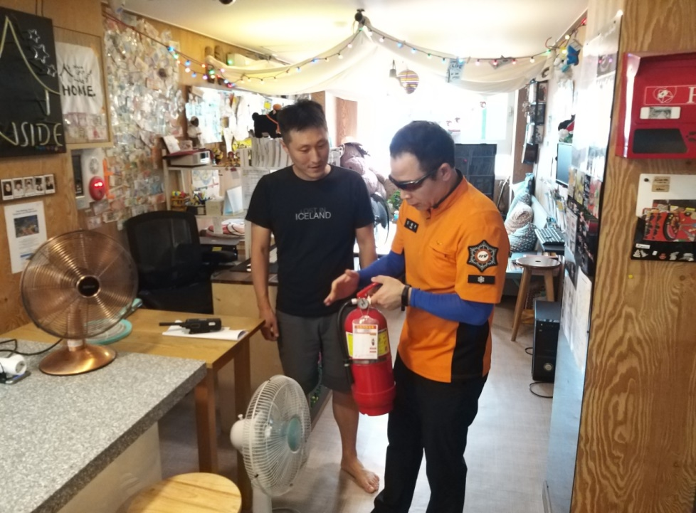
게스트하우스 연1회
부서 | 훈련종류 | 대상 | 훈련횟수 | 계 |  | 소방 |  | 유관기관 |  | 의소대 | 관계자 | 훈련사진(1장)
 |  |  |  | 인원 | 차량 | 인원 | 차량 | 인원 | 차량 | 인원 | 인원
대웅단 | 현지
신교 | 현지
종로 | 현지
연건 | 현지 | 22 | 22 |  |  | 100 | 22 |  |  |  | 22
신영 | 현지
숭인 | 현지

계 |  |  | 22 | 0 | 0 | 100 | 22 | 0 | 0 | 0 | 22

